11_Roadmap
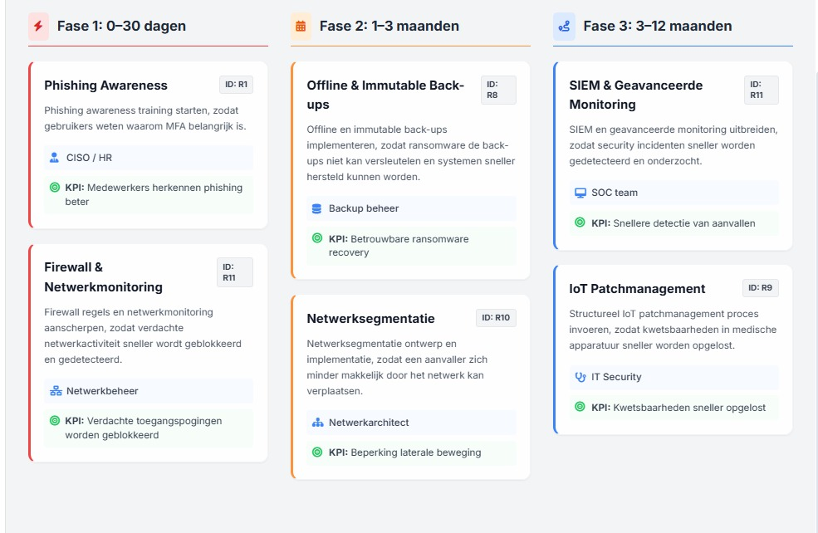
Fase | Maatregel | Risico-ID | Verantwoordelijke | Resultaat / KPI
Fase 1: 0 tot 30 dagen
0–30 dagen | Phishing awareness training starten, zodat gebruikers weten waarom MFA belangrijk is | R1 | CISO / HR | Medewerkers herkennen phishing beter
0–30 dagen | Firewall regels en netwerkmonitoring aanscherpen, zodat verdachte netwerkactiviteit sneller wordt geblokkeerd en gedetecteerd | R11 | Netwerkbeheer | Verdachte toegangspogingen worden geblokkeerd
Fase 2: 1 tot 3 maanden
1–3 maanden | Offline en immutable back-ups implementeren, zodat ransomware de back-ups niet kan versleutelen en systemen sneller hersteld kunnen worden | R8 | Back-up beheer | Betrouwbare ransomware recovery
1–3 maanden | Netwerksegmentatie ontwerp en implementatie, zodat een aanvaller zich minder makkelijk door het netwerk kan verplaatsen | R10 | Netwerkarchitect | Beperking laterale beweging
Fase 1: 3 tot 12 maanden
3–12 maanden | SIEM en geavanceerde monitoring uitbreiden, zodat security incidenten sneller worden gedetecteerd en onderzocht | R11 | SOC team | Snellere detectie van aanvallen
3–12 maanden | Structureel IoT patchmanagement proces invoeren, zodat kwetsbaarheden in medische apparatuur sneller worden opgelost | R9 | IT Security | Kwetsbaarheden sneller opgelost

